Sheet1
検索ツール 使用法

 | search.xlsm を開き、searchシートを選択します。user_data_ansi.csv をsearch.xlsmと同じフォルダに格納しておきます。
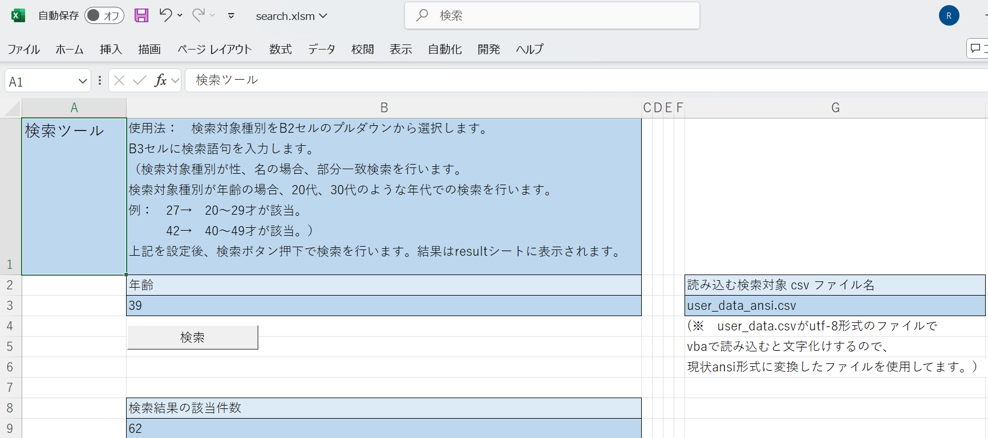

 | 使用法： B2セルの検索対象種別をプルダウンから選択します。
 | B3セルに検索語句を入力します。
 | （検索対象種別が性、名の場合、部分一致検索を行います。
 | 検索対象種別が年齢の場合、20代、30代のような年代での検索を行います。
 | 例： 25→ 20～29才が該当。
 | 42→ 40～49才が該当。）
 | 上記を設定後、検索ボタン押下で検索を行います。

